小型特別
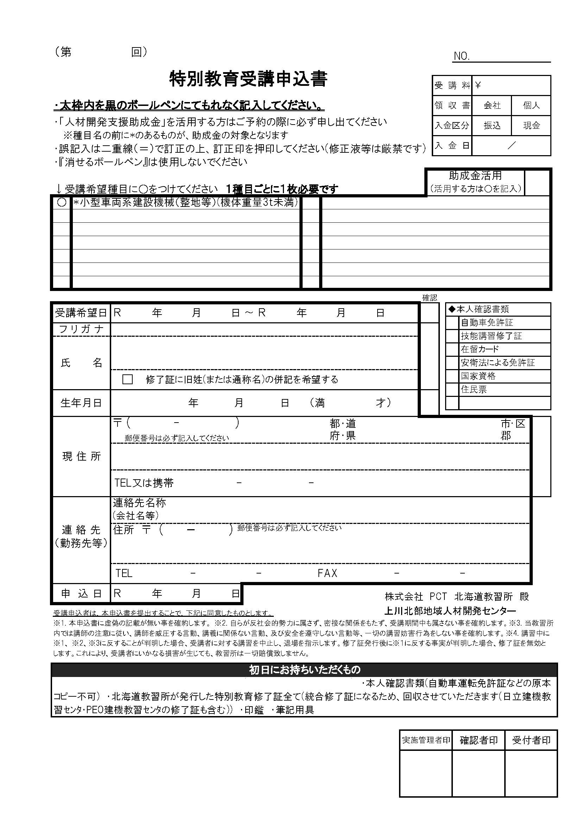
※黄色のセルのみ入力して下さい
受講日 | 2025-11-15 | 2025-11-16
申込日
フリガナ
氏名
生年月日 |  |  | 0
〒番号
住所
携帯番号
※個人でのお申込みは以降不要です。
会社名
会社〒番号
会社住所
7 11 15
7 11 16
会社電話
会社ファクス
助成金の使用

明治 33 1 0

北海

